Totaaloverzicht
 | 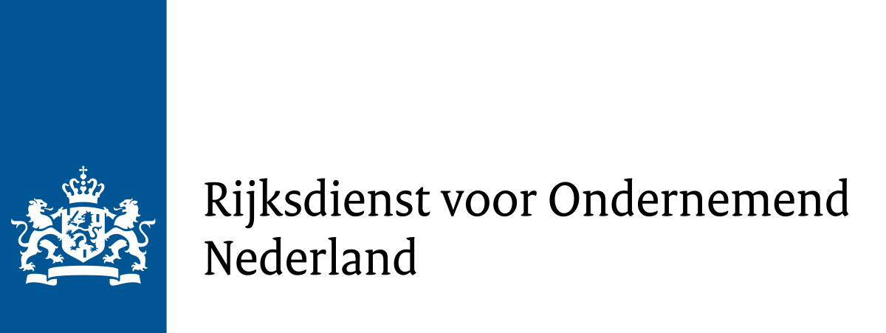 Totaaloverzicht subsidievaststelling

 | Format totaaloverzicht aanvraag tot subsidievaststelling - Versie 1.1 - 29 maart 2024 Dit is het verplichte format voor het aanvragen van de vaststelling van de Subsidieregeling bekostiging plafond energietarieven kleinverbruikers 2023 (CEK23) voor leveranciers van warmte. Op dit tabblad wordt het totaaloverzicht gevuld op basis van de tabbladen "Doorbetaling en TUK" en "Berekening NRW". Een kopie van dit tabblad dient gewaarmerkt te worden toegevoegd aan de samenstellingsverklaring van de accountant.

 | Datum van invoer |  | 2024-01-01
 | Naam subsidieaanvrager |  | Warmtebedrijf Test B.V.
 | Subsidiereferentie |  | CEK23-WA-0339TEST
 | Accordering door (naam en functie) |  | Jan Janssen, CFO
 | Ingevuld door (naam en functie) |  | Jan Jansen, controller | Ter identificatie stempel accountant*

+ | Doorbetaling aan kleinverbruikers warmte |  | € 0.00
+ | TUK voor kleinverbruikaansluitingen warmte |  | € 0.00
- | Overschrijding normrendement warmte |  | € 0.00
= | Subsidievaststelling |  | € 0.00 | Dit bedrag vraagt u als totaal subsidiebedrag aan op het vaststellingsformulier.

 |  | * De accountant mag dit bestand ook digitaal waarmerken. Bijvoorbeeld door een samengesteld pdf-document waarvan dit blad onderdeel uitmaakt digitaal te waarmerken.
 |  | Let op: dit tabblad hoeft alleen gewaarmerkt te worden bij de samenstellingsverklaring van de accountant.

